Hoja1
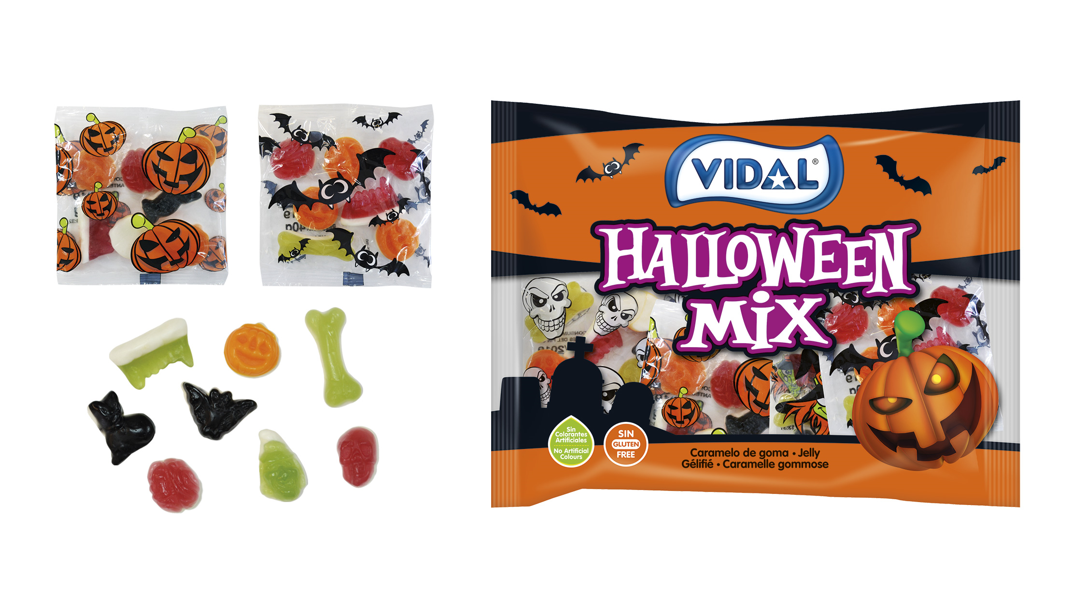
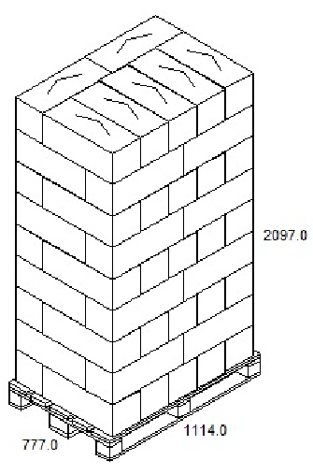
ARTICLE |  | PCB | EAN |  | Pallet |  |  |  | Dimension (mm) ( Lo x La x h ) |  |  | Poid (g) Net |  |  |  | Poid (g) Brut |  | Best Before
Nom Produit | Code Article | Sachet/Carton | EAN Sachet | EAN Carton | Carton/Couche | Couche/Pallet | Carton/Pallet | Code Tarifaire | Sachet | Carton | Pallet | Sachet | Carton | Pallet | Sachet | Carton | Pallet | En mois de la date de production
HALLOWEEN MIX BAG 400 g | 1180504 | 10 | 8413178369671 | 18413178217726 | 7 | 9 | 63 | 1704906500 | 4 x 310 x 200 | 557 x 220 x 217 | 1200 x 800 x 2097 | 400 | 4,000 | 252,000 | 417 | 4,764 | 323,904 | 24

